Sheet1
ข้อมูลผลการดำเนินงานในเชิงสถิติ การตั้งจุดตรวจ จุดสกัด
ประจำปีงบประมาณ พ.ศ.2569 สถานีตำรวจภูธรทองผาภูมิ จังหวัดกาญจนบุรี
การดำเนินงาน การตั้งจุดตรวจ จุดสกัด
ข้อมูล ณ 1 ม.ค. 69

เดือน/ปี | จำนวนตั้งจุดตรวจ | จำนวนเรียกตรวจ | พบการกระทำผิด | จำนวนออกใบสั่ง | ไม่พบการกระทำผิด | ว่ากล่าว ตักเตือน
 | (ครั้ง) | (ราย) | (ราย) | (ราย) | (ราย) | (ราย)
ตุลาคม 2568 | 31 | 512 | 175 | 175 | 337 | 0
พฤศจิกายน 2568 | 30 | 765 | 223 | 223 | 523 | 0
ธันวาคม 2568 | 31 | 522 | 144 | 144 | 315 | 63
มกราคม 2569

กุมภาพันธ์ 2569
มีนาคม 2569
เมษายน 2569
รวม | 92 | 1799 | 542 | 542 | 1175 | 63
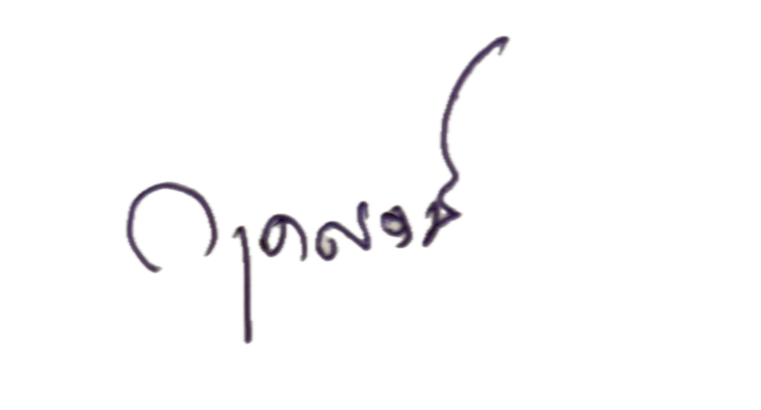
 | ตรวจแล้วถูกต้อง

พ.ต.ท. |  |  |  | พ.ต.อ.
 | ( กฤตญุตม์ นุ่นชูคัน ) |  |  | (ปริญญา ใคร่ครวญ)
รอง ผกก.ป.สภ.ทองผาภูมิ |  |  |  | ผกก.สภ.ทองผาภูมิ

